Sheet1
http://www.job-board.info/post/

Step1：入力
Step2：確認
Step3：完了
ここにボタンを設置し、
このボタンがクリックされたら、日本語表示に切り替える
Thiết lập nút (button) ở đây
Khi nhấn vào, nó chuyển sang thể hiện tiếng Nhật

日本語に切り替え

求人内容
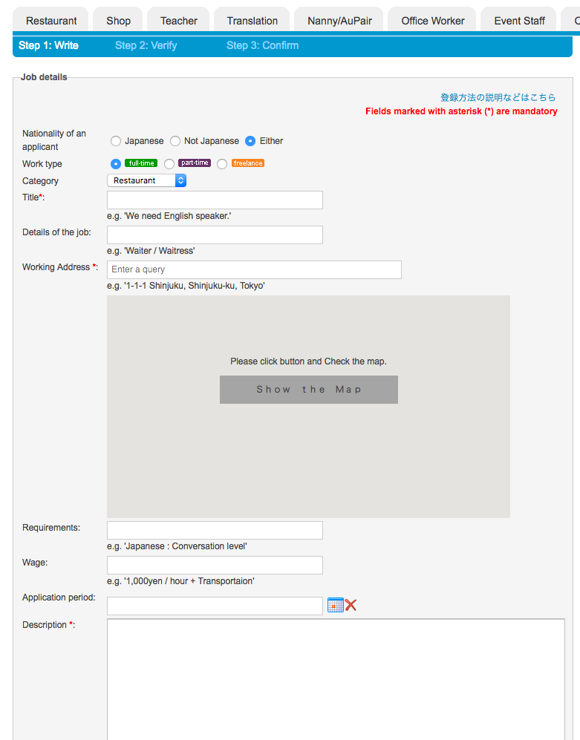

日本人
日本人以外
どちらでも
*印の項目は必ず入力してください

募集する国籍

雇用形態

カテゴリ
例：英語が喋れる方募集

タイトル
例：ホールスタッフ、キッチンスタッフ
簡単なお仕事の内容

例：東京都新宿区新宿１－１－１
勤務地

勤務地を入力後、「地図表示」をクリックしてください

地図表示

求める技能・能力

時給（給料）
例：日本語で会話ができる方

募集期限
例：時給１，０００円＋交通費

詳細なお仕事の内容

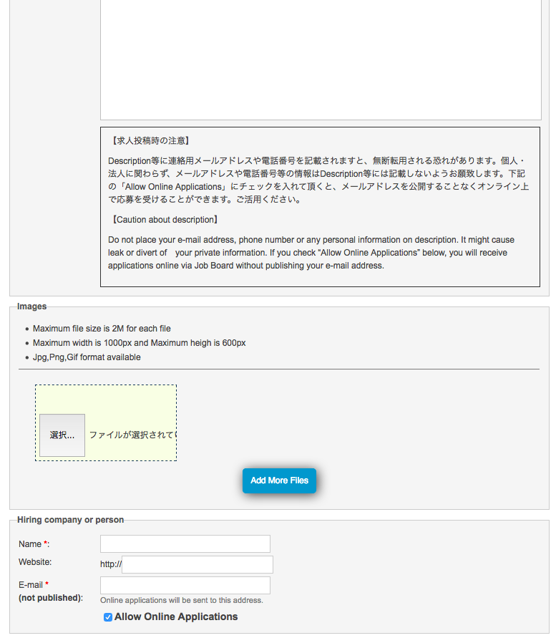

職場等の写真

・ ２Ｍバイト以下のファイルをご利用ください
・ １０００×６００ピクセル以下の写真をご利用ください。
・ ＪＰＧ、ＰＮＧ、ＧＩＦフォーマットの写真をご利用頂けます。

写真を追加

募集者について

お名前（会社名）
求職者がオンラインで連絡を取る際に使用されます。ＪｏｂＢｏａｒｄ上には表示されません。
ホームページアドレス

メールアドレス
（表示されません）
オンラインでの連絡を希望する

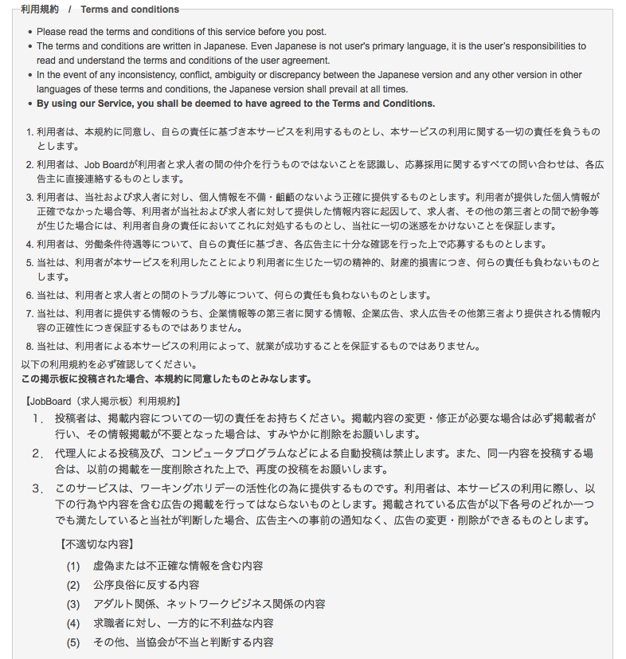

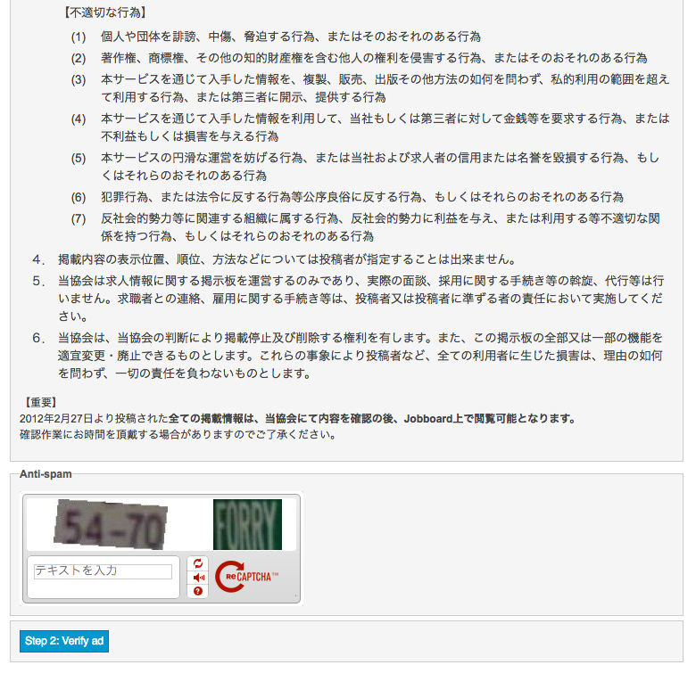

機械による投稿でないことの確認

Step2 : 入力内容の確認

